Hoja1
A =

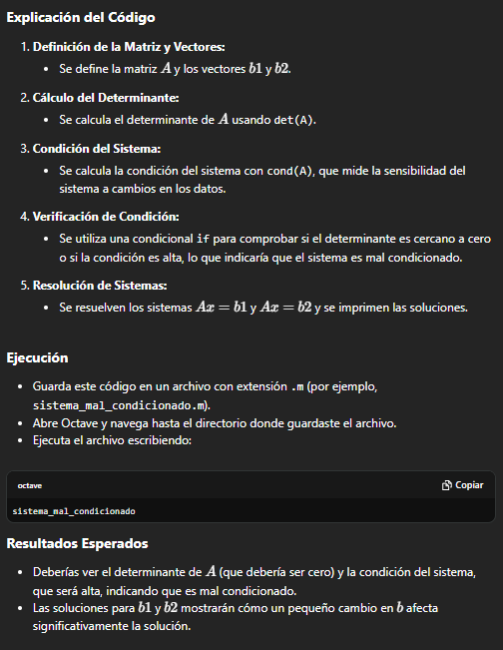
1.0000 1.0000 1.0000
1.0000 1.0000 1.0001
1.0000 1.0000 1.0000

>> b1
b1 =

1
1.0001
1

>> b2
b2 =

1
1.0002
1

>> % Calcular el determinante de A
>> detA = det(A);
>> detA
detA = 0
>> % Resolver el sistema con b1
>> x1 = A\b1;

>> x1
x1 =

1.44E-16
1.11E-16
1.00E+00

>> disp(x1);
1.44E-16
1.11E-16
1.00E+00
>> % Resolver el sistema con b2
>> x2 = A\b2;
>>
>> disp(x2);
-0.5
-0.5
2
>> % Calcular la condición del sistema
>> condicion = cond(A);
>> condicion
condicion = 3.5418e+21

